Sheet1
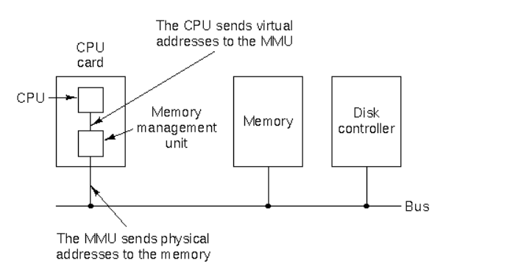
cpu地址总线位数：39（物理），48（虚拟）
根据vbox Centos 7虚拟机观察到的数据所理解的各个地址空间的关系

开启分页机制的MMU会把线性地址空间映射到
物理地址空间，再映射到物理内存空间
0x7F FFFF FFFF
0xFFFF FFFF FFFF
512G
256T
0x2 1FFF FFFF

三
0x1 FFFF FFFF
四

三
0x1 0000 0000

0xDFFE FFFF

二
二
8G

0x10 0000

一

0x9 FBFF
一
0x1000
0x0
0x0
0x0
实际物理内存地址空间
cpu在开启分页时实际支持的48位地址空间产生的
线性地址空间
cpu在没有开启分页时，实际支持的地址空间位数是39位，
此时的线性地址空间就是39位，并且线性地址空间与
物理地址空间是一一对应的
cpu39位物理地址总线产生的
物理地址空间

外部存储

四

